Sheet1
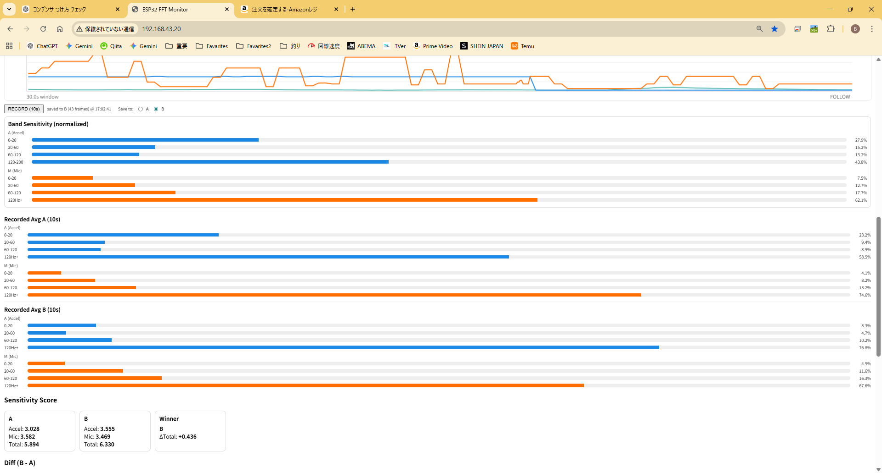

Sheet2
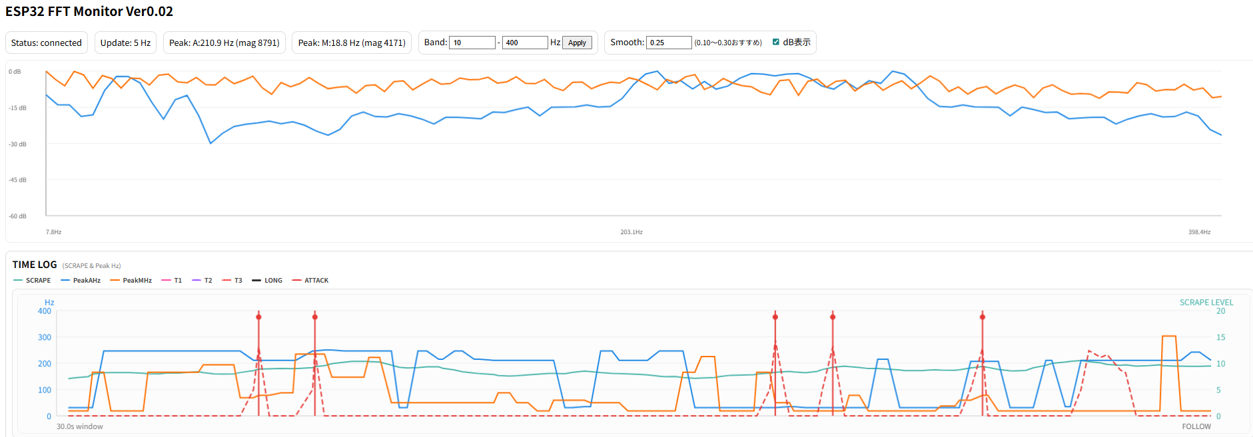
エンドカーボンあり 絨毯
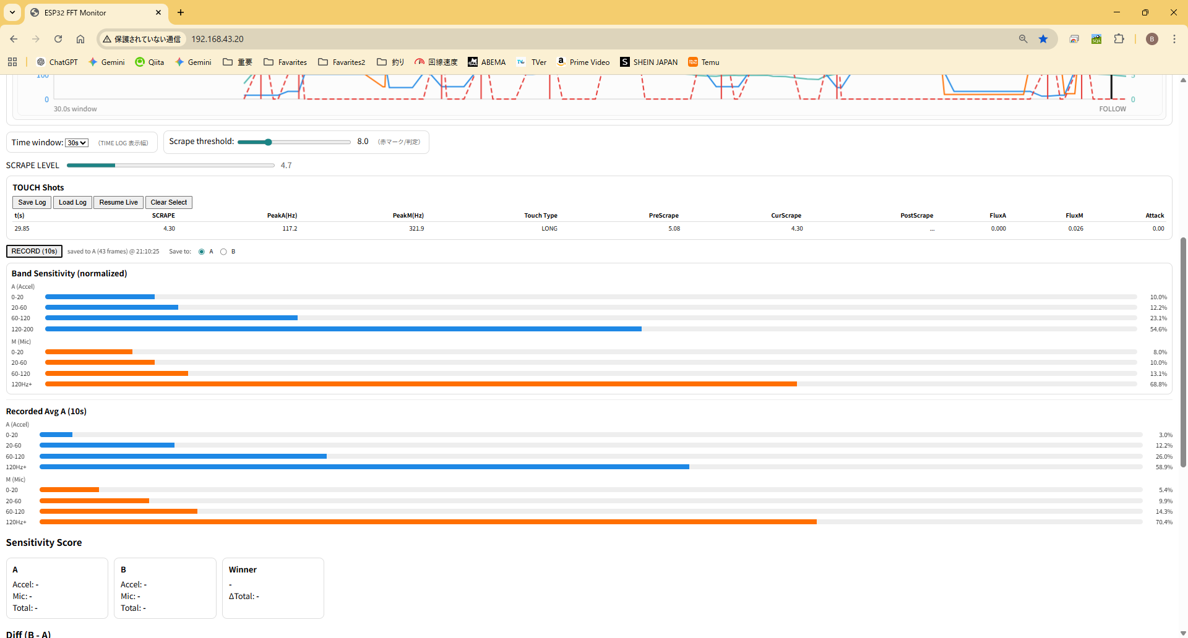

■エンドカーボンあり 絨毯

■エンドカーボンなし EVA全除去 絨毯

A:エンドカーボンなし EVA全除去 絨毯
B:エンドカーボンなし EVA全除去 ＋ アルミワイヤー24cm 絨毯
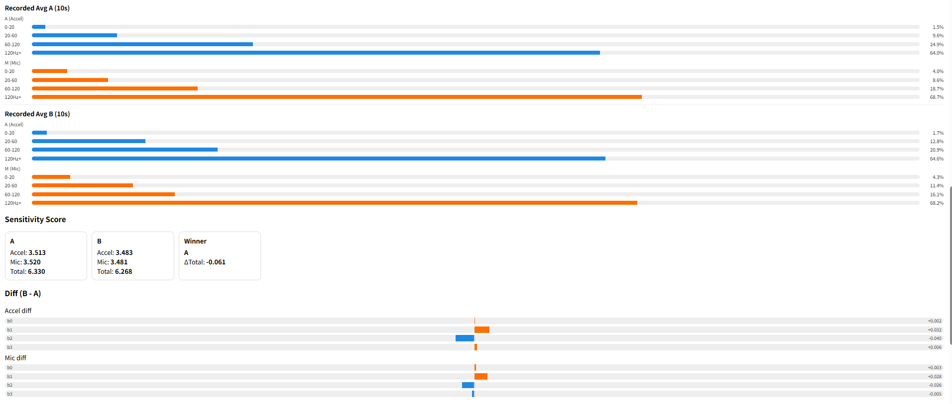

エンドカーボンなし EVA全除去 ＋ 銅テープ5mm×24cm 絨毯 エンドブランクに直線密着貼り付け

 | エンド固定 tipはじく

ステンレス擦り

#5
ダイソーロッド | ルアーニスト
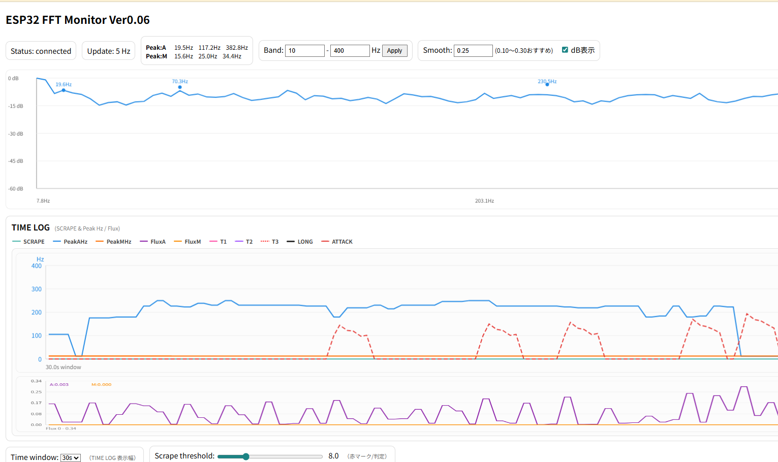

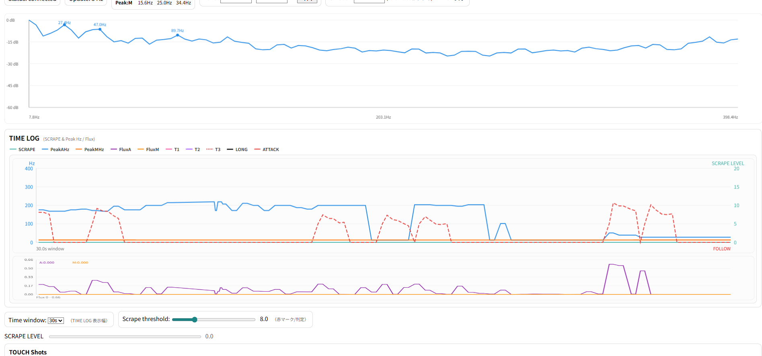

1000円ロッド

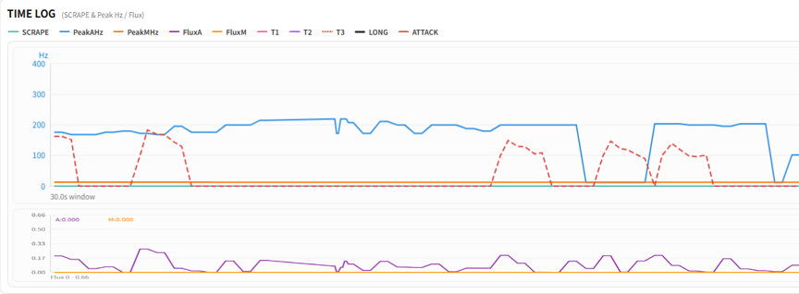

ルアーニスト改
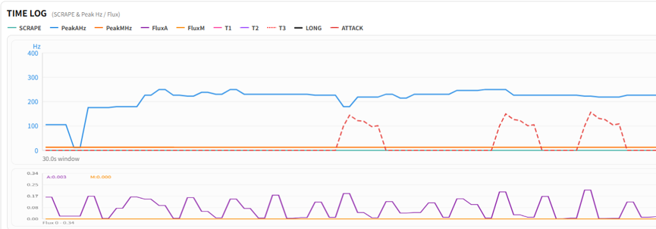

メジャークラフト ５G

＃6
メジャークラフト ５G
ステンレス・モンキー隙間擦りテスト（フェーズ１）
ハイエンドロッドB
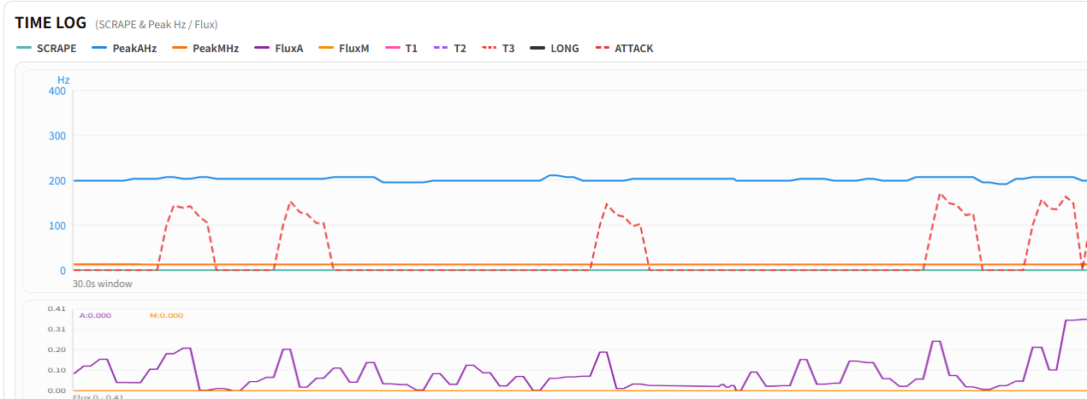

約200Hz

ばらつきが大きい

ルアーニスト改

約220Hz
立ち方が比較的揃って見える
要因仮説）シングルフッド足長め？

#7
ルアーニスト フェーズ２

Suction
Impulse
Impulse

Weed

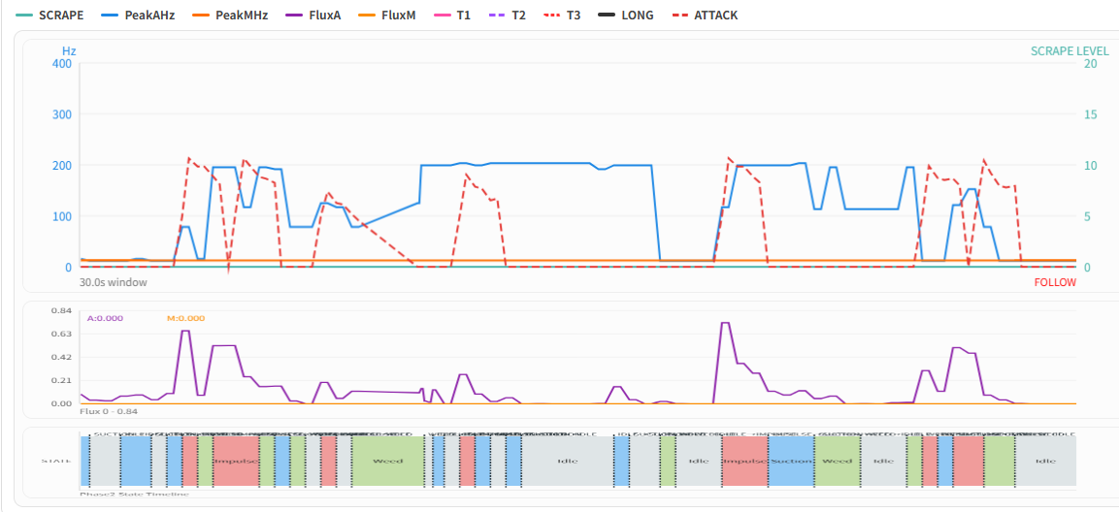

Weed

#7.1
ルアーニスト フェーズ1（J:絨毯）

ルアーニスト改

ハイエンドロッドB

#7.2
フェーズ1（J:絨毯）
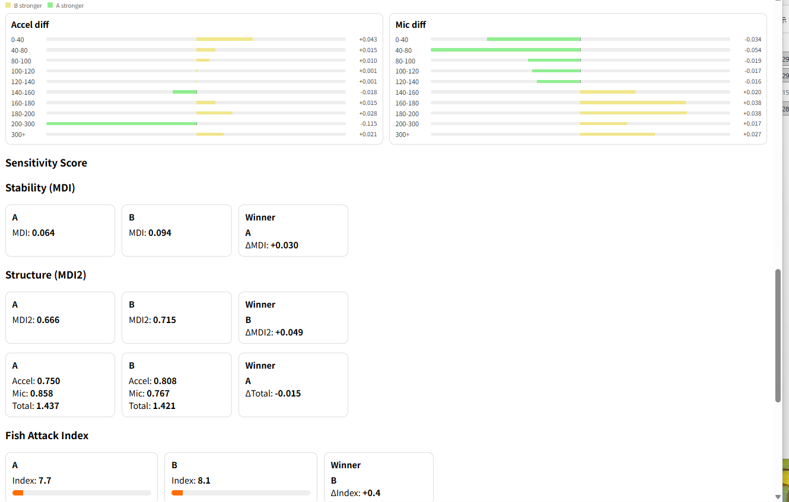

MDI = Motion Disturbance Index（振動ゆらぎ指数（MDI））

#7.3
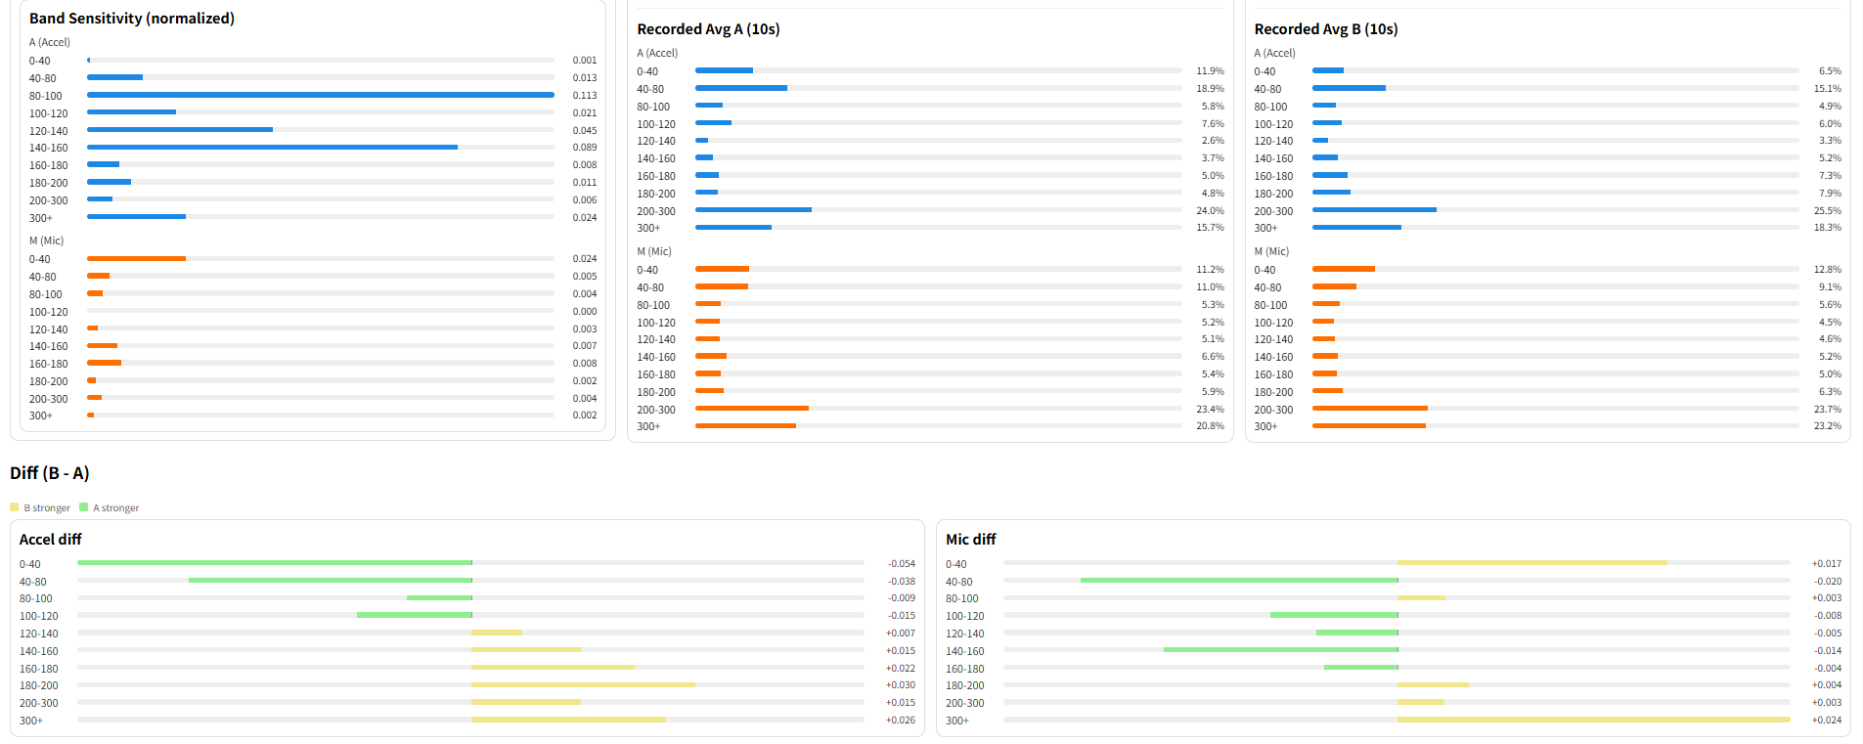
フェーズ1（J:絨毯） | C++ 500Hzまで拡張
ルアーニスト改

ハイエンドロッドB

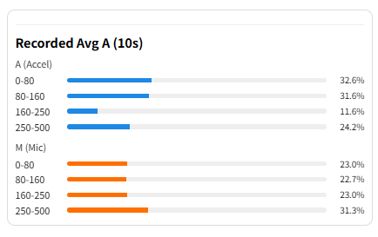
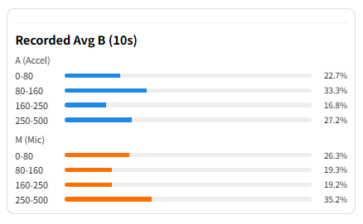

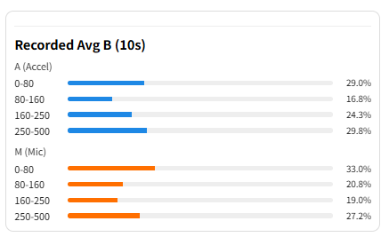
Flux
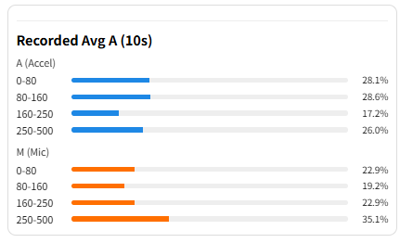

ルアーニスト改

5G
ハイエンドロッドB

#7.4
フェーズ1（J:絨毯） | C++ 500Hzまで拡張

ルアーニスト改
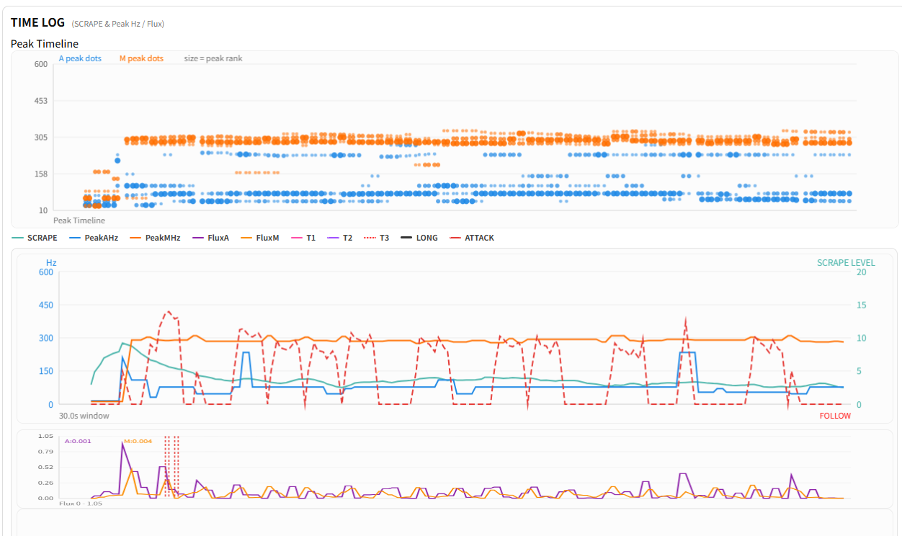

青色：加速度センサー 周波数 に注目！
細かい振動が綺麗と感じた状態の可視化

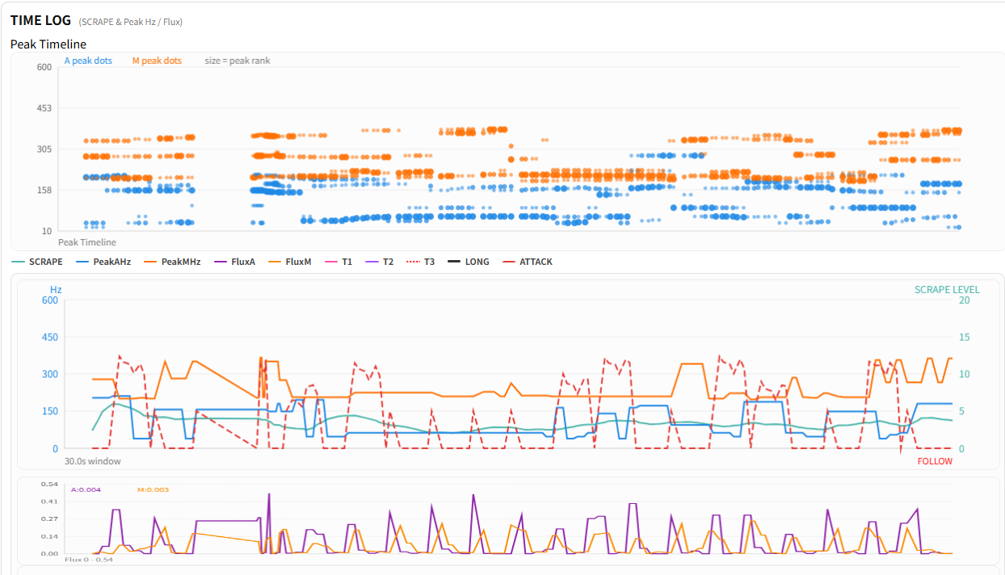
ハイエンドロッドB
青色：加速度センサー 周波数 に注目！
振動が暴れているように感じた状態の可視化

#7.5
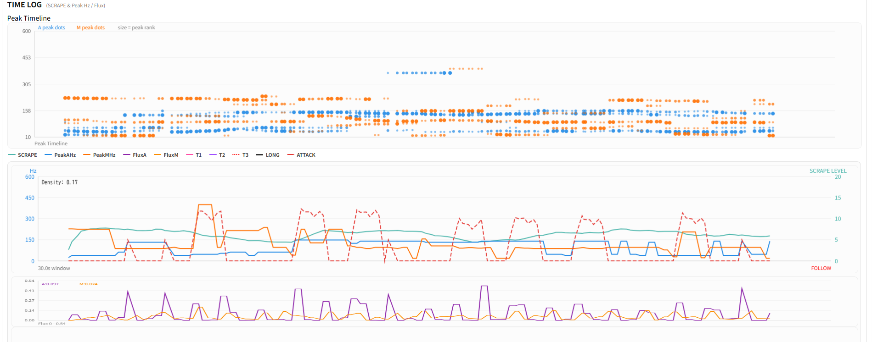
フェーズ1（S:ステンレス板） | C++ 500Hzまで拡張
ルアーニスト改
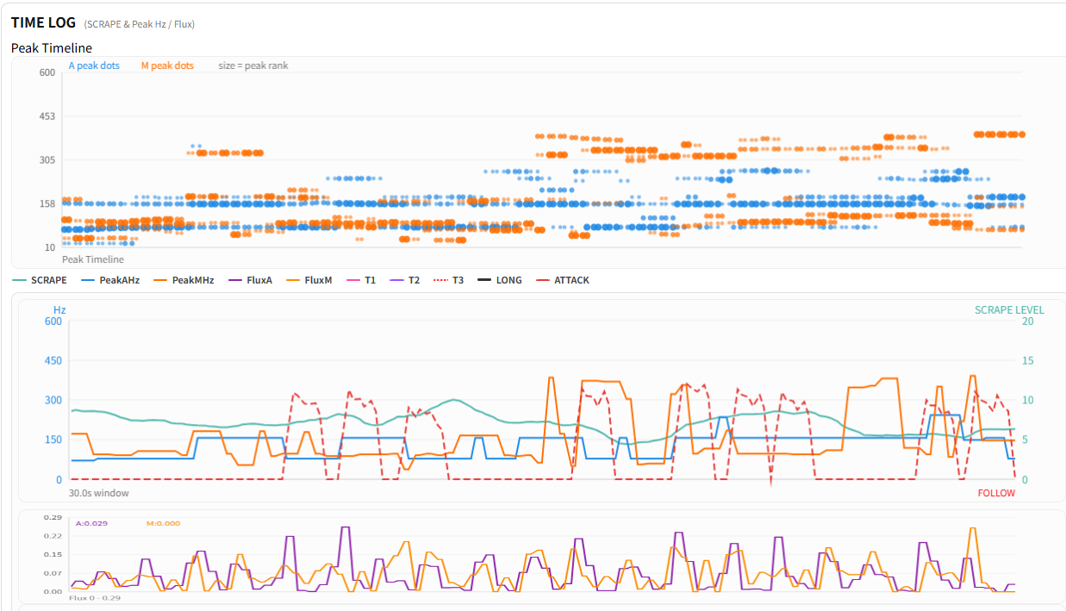

ハイエンドロッドB
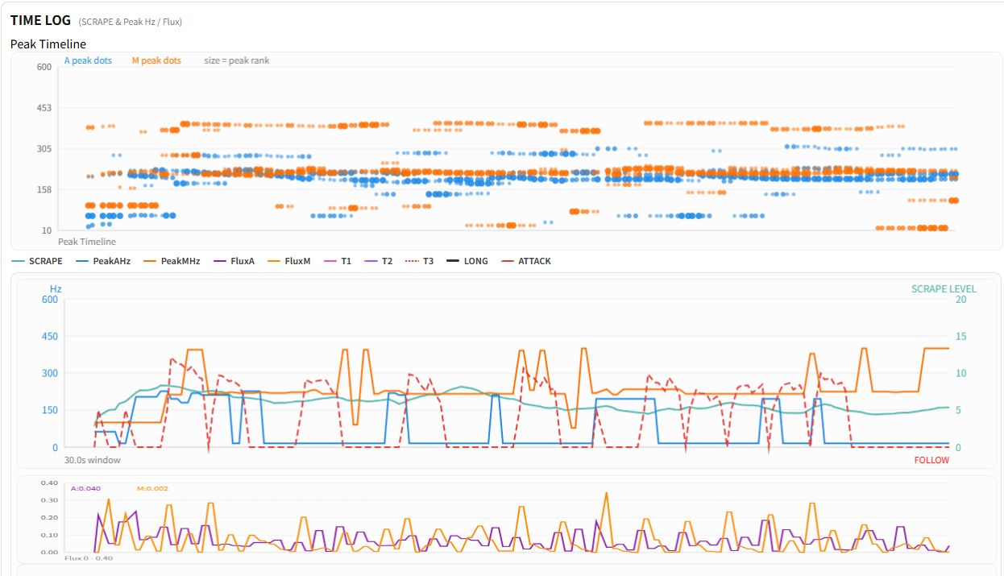

ルアーニスト改

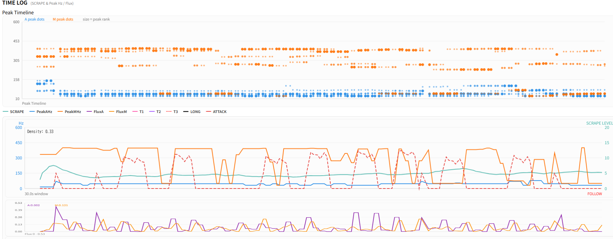

ハイエンドロッドB

#8
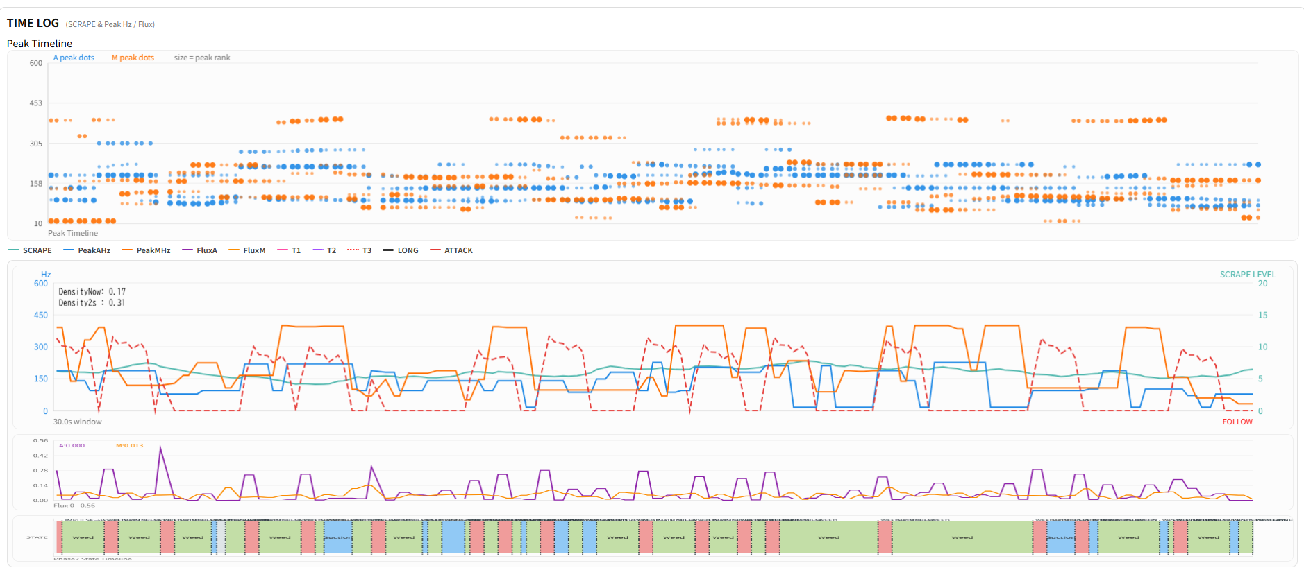
フェーズ２ ベーステスト（糸・ステンレス擦り）
ルアーニスト改
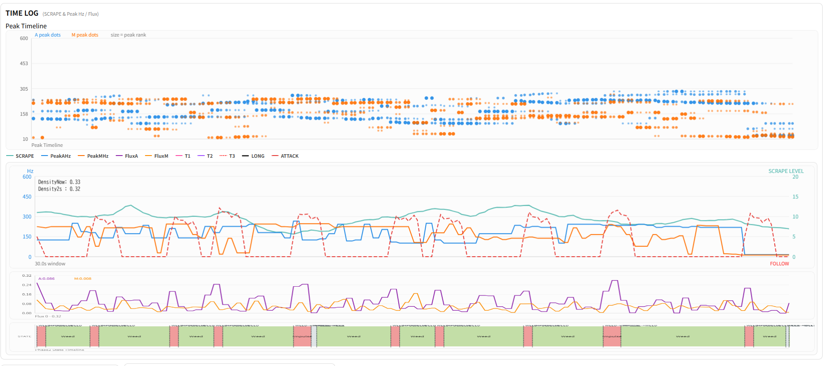

 | Density
ハイエンドロッドB

#9
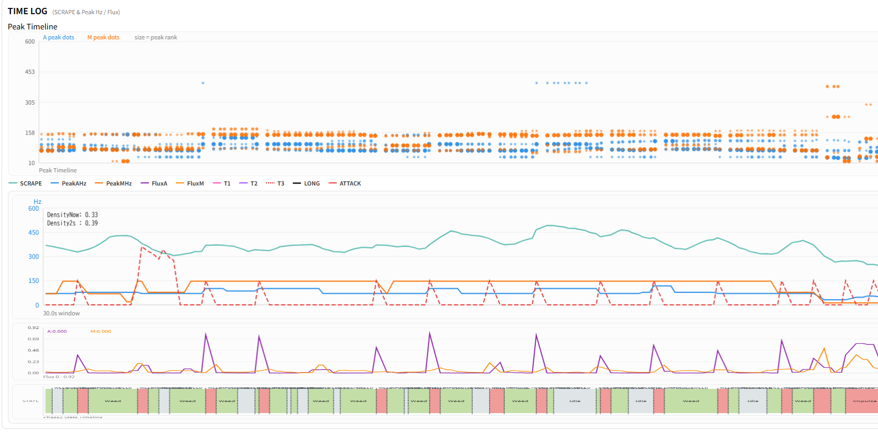
phase 2 - Experience層（体験層）ぷるぷる ロッド：ルアーニスト改
リール糸ふけ防止ゴム
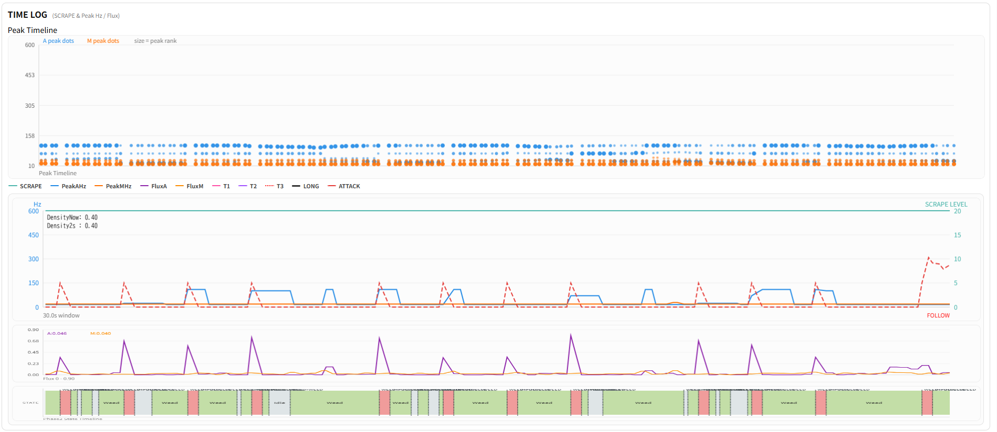

3段階輪ゴム 結束バンド口固定 PE指はじき（ギターの弦をはじく感じ）

#10
ハイエンドロッドB
phase2 インパルス - 3段階輪ゴム 結束バンド口固定 PE指はじき（ギターの弦をはじく感じ） | ハイエンドロッドB＝ 5G
5G
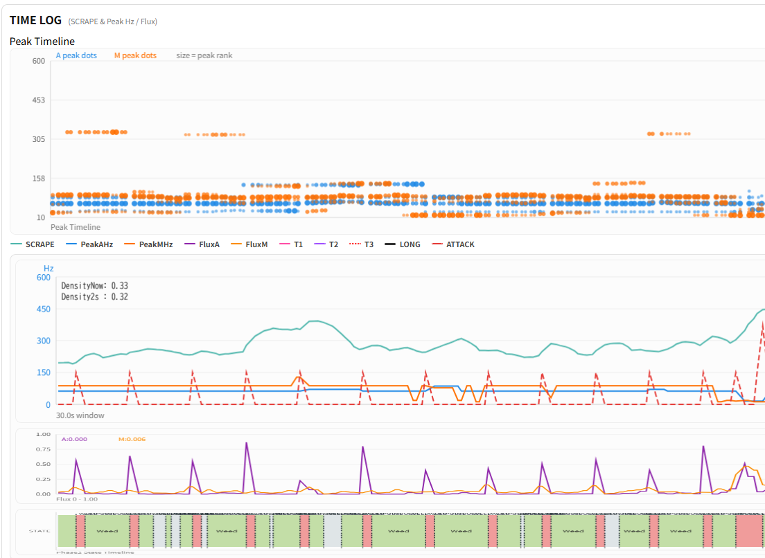

ルアーニスト改
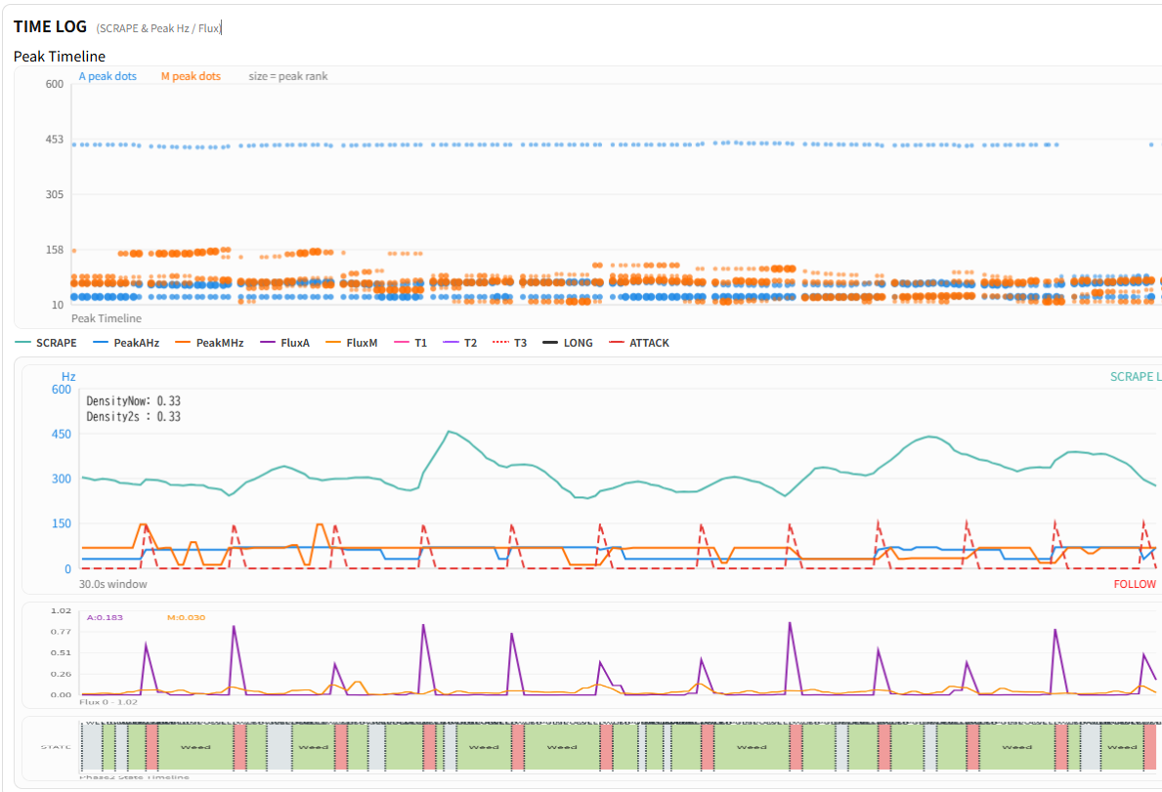
「ぷるぷる」の正体か？？

#13
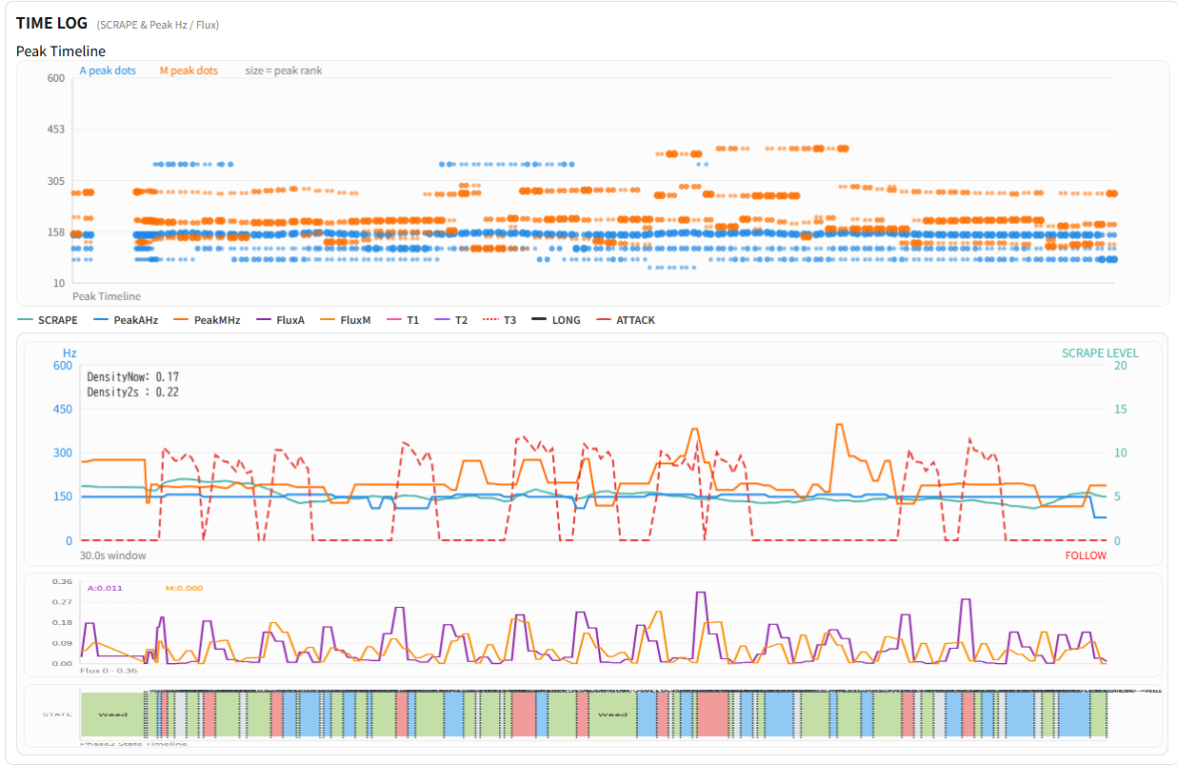
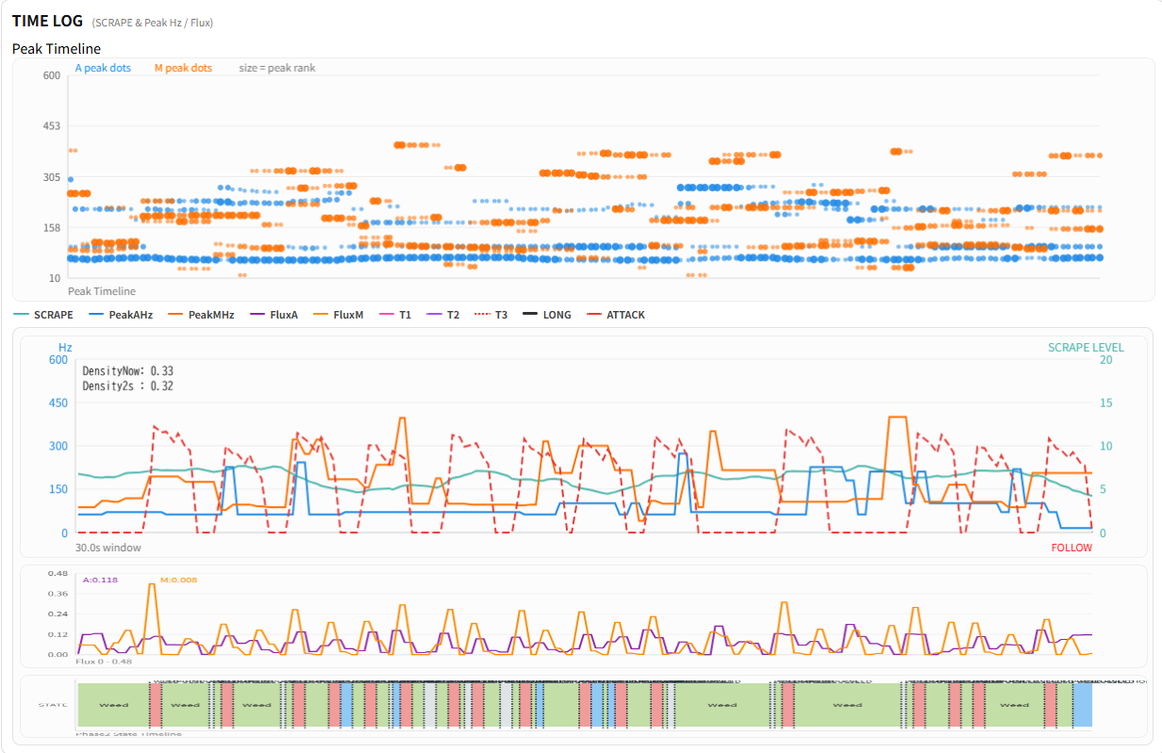
ルアーニスト改
ハイエンドロッドB
Phase1 FRB擦り試験
J:絨毯
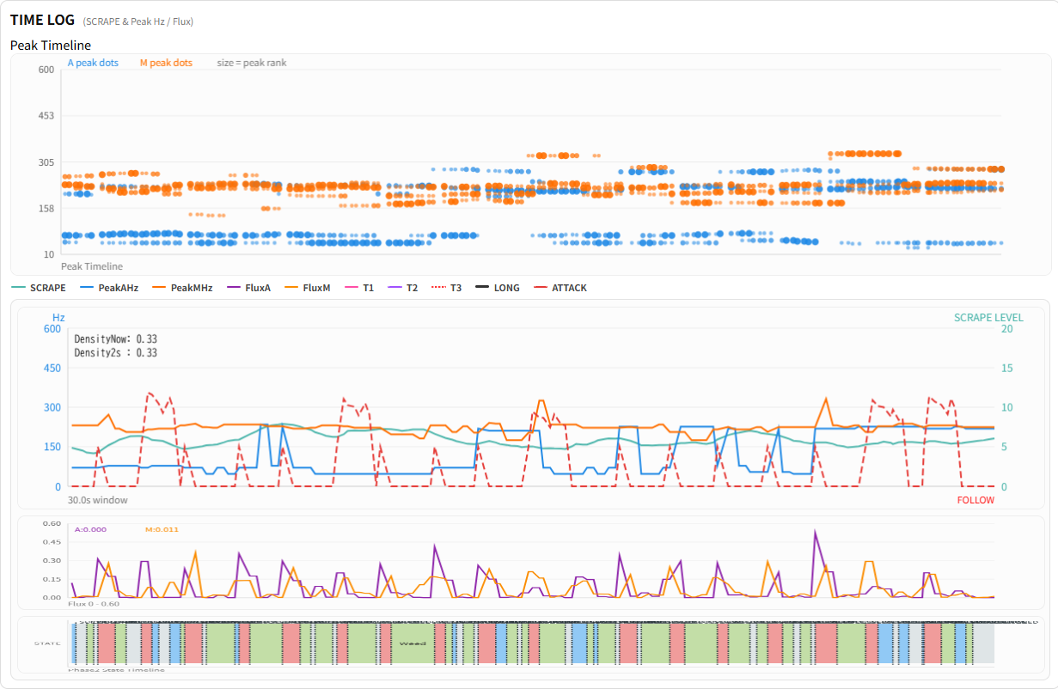
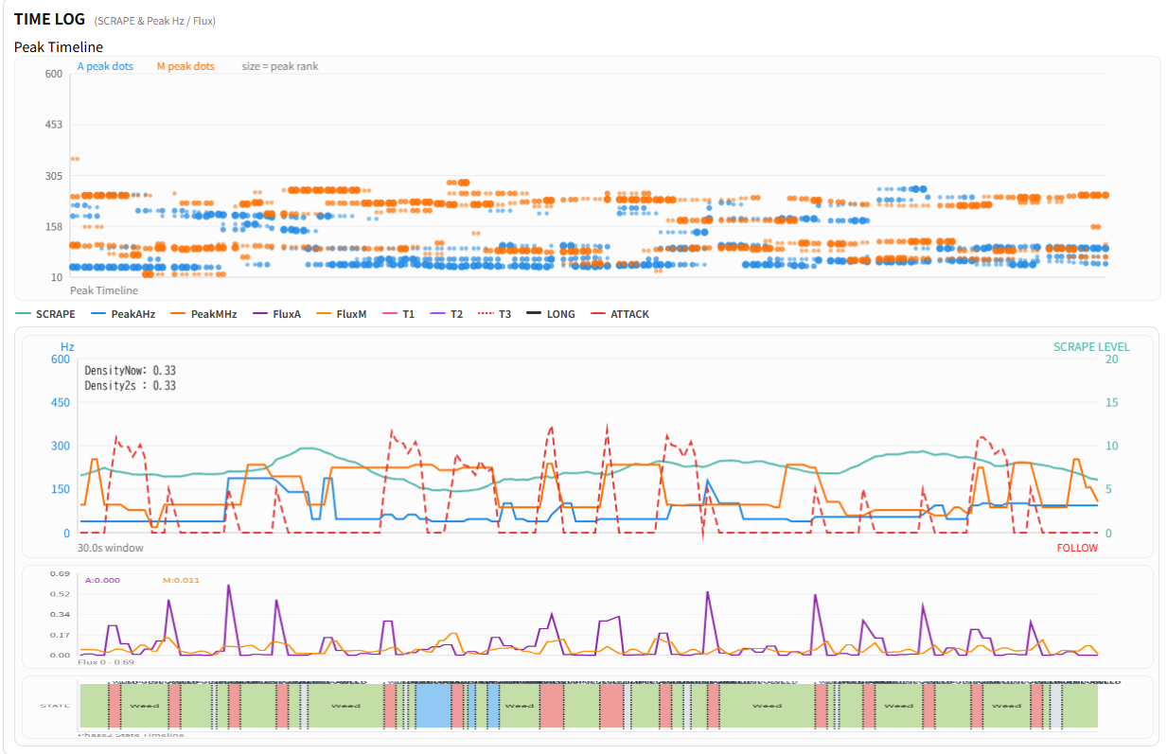

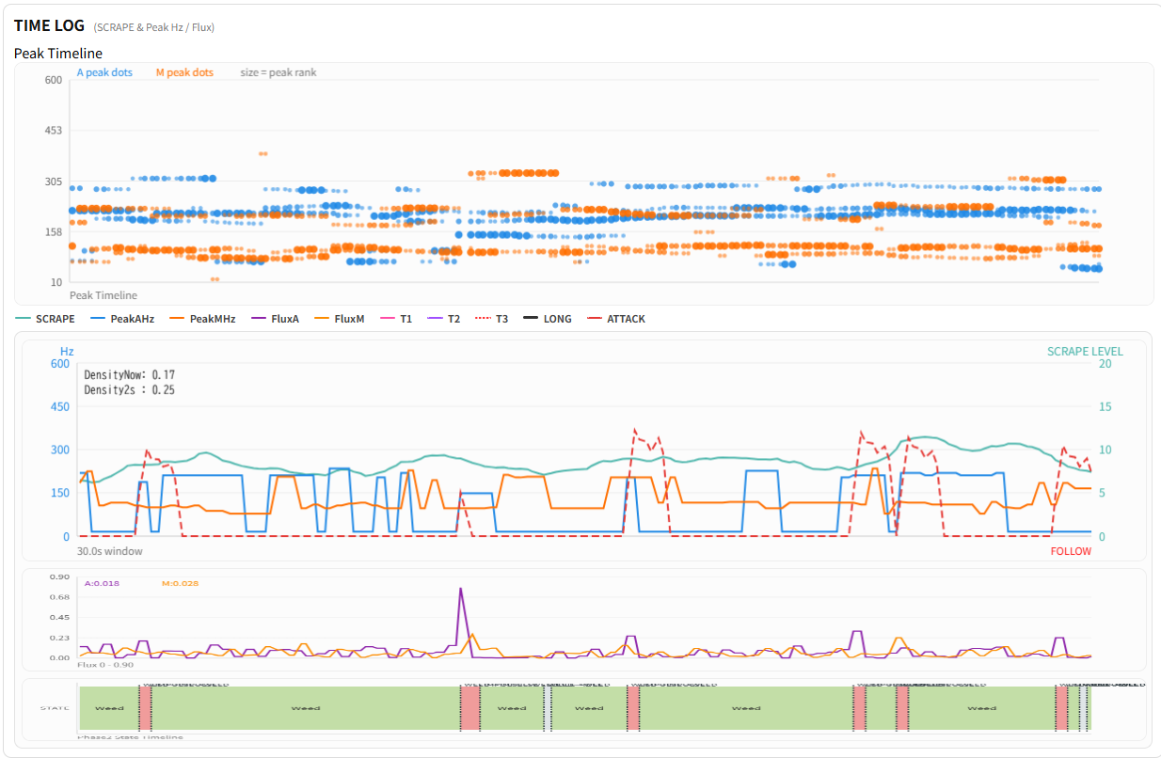
F:フローリング溝
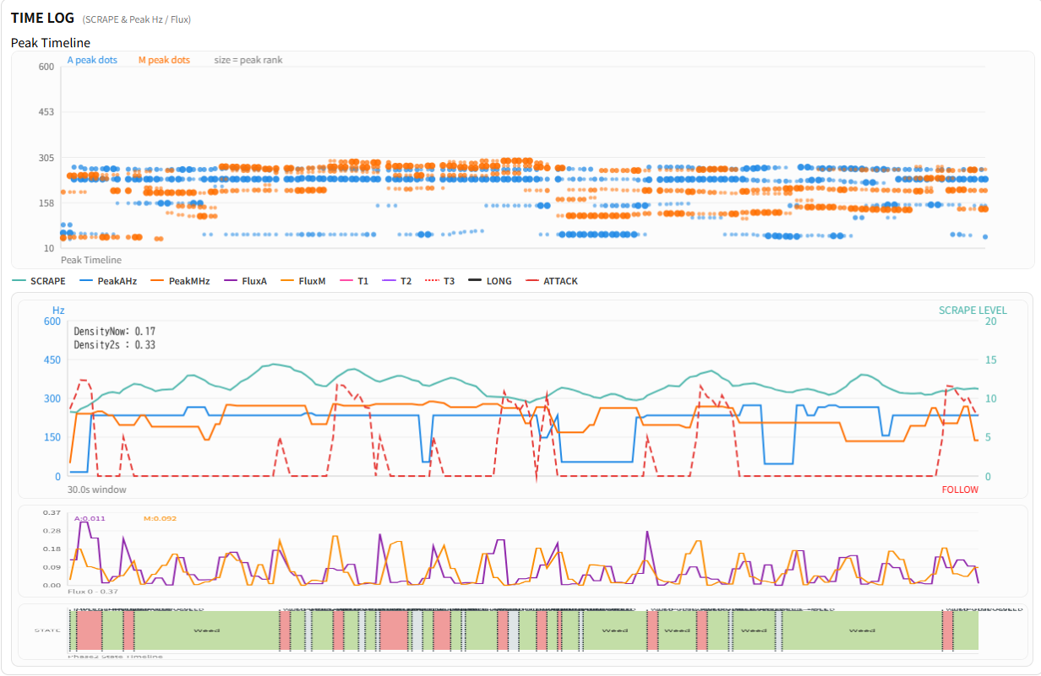

ハイエンドロッドB
S:ステンレス モンキー隙間

#14
